测试用例
项目名称： | 软件特性测试
任务名称： | 0926 oE RISC-V 22.03版本Chromium特性测试
任务编号 | 用例编号 | 关联用例编号 | 关联需求 | 用例名称 | 优先级 | 用例描述 | 前置条件 | 环境配置 | 操作步骤 | 输入数据 | 预期结果 | 评判标准 | 其他说明 | 设计人员 | 设计时间 | 测试结果 | 测试结论 | 测试人员 | 测试时间 | 附件
1 | TC00001 |  | 安装卸载 | Chromium安装 | 高 | 命令行安装Chromium | 使用0926v0.2 oE RISC-V 22.03 xfce镜像启动 | 物理机：Ubunntu 22.04.1 LTS x86_64 QEMU 6.2.0（通过sudo apt install qemu-system-misc安装） | 1、点击桌面terminal图标 2、输入dnf install Chromium后回车 3、按y键确认 |  | Chromium安装成功 | 是否有正确回显 |  | 程龙灿 | 9/28/2022 | Chromium安装成功 | 通过 | 程龙灿 | 9/29/2022
 | TC00002 |  |  | Chromium卸载 | 高 | 命令行卸载Chromium |  |  | 1、点击桌面terminal图标 2、输入dnf remove Chromium后回车 3、按y键确认 |  | Chromium卸载成功 | 是否有正确回显 |  |  |  | Chromium卸载成功 | 通过
2 | TC00003 |  | 软件启动 | Chromium启动 | 高 | 启动Chromium |  |  | 1、桌面右键，依次点击Applications>Internet>Chromium Web Browser |  | Chromium启动成功 | Chromium界面是否弹出 |  |  |  | Chromium启动成功 | 通过
 | TC00004 |  |  | Chromium命令行启动 | 高 | 命令行启动Chromium |  |  | 1、点击桌面terminal图标 2、输入Chromium后回车 |  | Chromium启动成功 | Chromium界面是否弹出 |  |  |  | Chromium启动失败 | 不通过
3 | TC00005 |  | 软件功能 | Chromium设置 | 高 | Chromium设置功能使用 |  |  | 1、点击设置按钮 2、点击Serach engine 3、改为bing |  | 搜索引擎变更 | 搜索界面是否更改 |  |  |  | 设置生效 | 通过
 | TC00006 |  |  | Chromium搜索 | 中 | Chromium搜索功能使用 |  |  | 1、点击搜索栏 2、输入bing 3、查看搜索结果 |  | 搜索结果正确 | 是否搜索出相关结果 |  |  |  | 搜索成功 | 通过
 | TC00007 |  |  | Chromium书签 | 中 | Chromium书签功能使用 |  |  | 1、跳转到bing网页 2、点击上方收藏按钮 3、查看书签栏 |  | 正确添加书签 | 书签栏是否有对应网站 |  |  |  | 书签收藏成功 | 通过
 | TC00008 |  |  | Chromium历史记录 | 中 | Chromium历史记录查看 |  |  | 1、点击菜单栏 2、点击History 3、查看历史记录是否一致 |  | 历史记录正确 | 历史记录是否与浏览内容一致 |  |  |  | 历史记录正确 | 通过
 | TC00009 |  |  | Chromium下载文件 | 中 | Chromium下载文件 |  |  | 1、在搜索栏中搜索pexel 2、点击图片下载 3、查看下载栏是否存在文件 |  | 图片下载成功 | 下载栏与文件夹是否有图片文件 |  |  |  | 下载成功 | 通过
 | TC00010 |  |  | Chromium同步数据 | 中 | Chromium同步数据 |  |  | 1、点击设置栏 2、点击turn to sync 3、登录谷歌账号 |  | 同步成功 | 书签栏是否增加同步内容 |  |  |  | 同步失败，账号登录失败 | 不通过 |  |  | 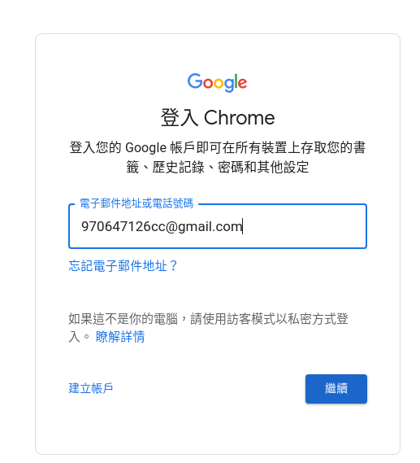
 | TC00011 |  |  | Chromium视频播放 | 中 | Chromium能否播放b站视频 |  |  | 1、搜索栏搜索bilibili 2、点击搜索结果进入 3、搜索risc-v 4、点击视频进行观看 |  | 能播放bilibili视频 | 视频是否能够正常播放 |  |  |  | 有画面但是没有声音 | 不通过 |  |  | 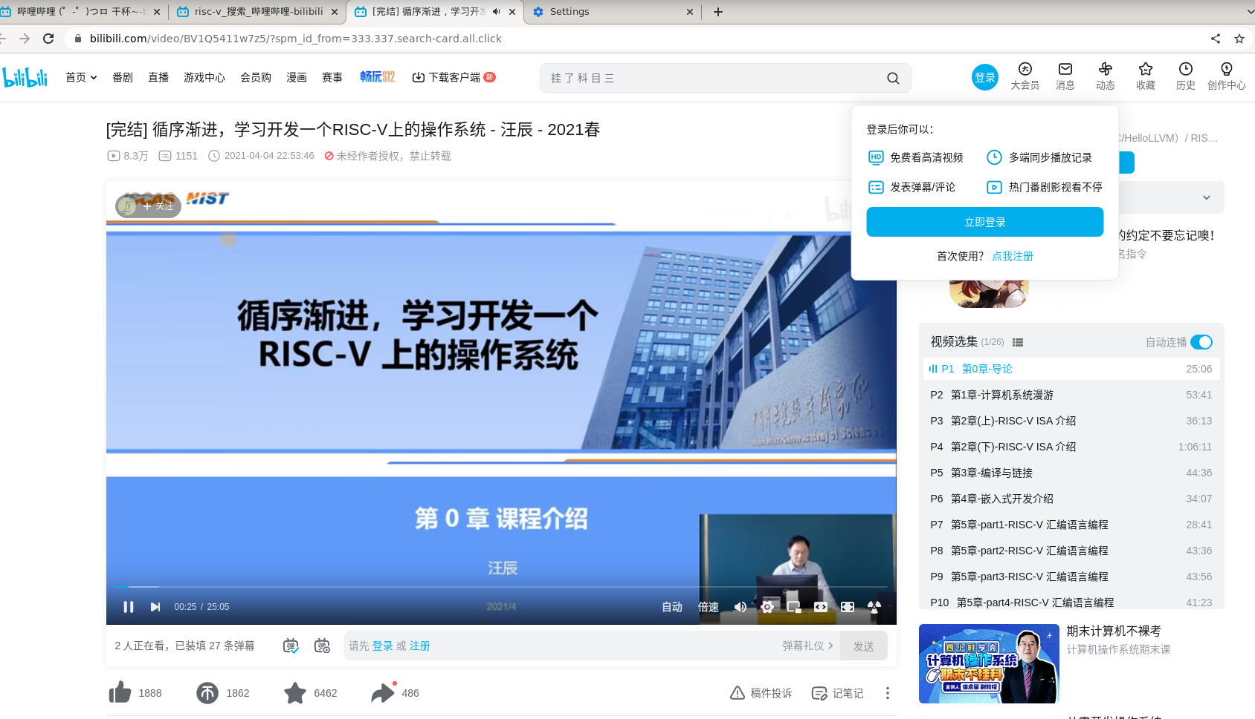
4 | TC00012 |  | 软件启动 | Chromium命令行启动 | 高 | 命令行启动Chromium | 使用0926v0.2 oE RISC-V 22.03 xfce镜像启动 | Archlinux 5.19.11-arch1-1 QEMU emulator version 7.1.0 | 1、点击桌面terminal图标 2、输入Chromium后回车 |  | Chromium启动成功 | Chromium界面是否弹出 |  | brsf11 | 2022-09-30 | Chromium启动失败 | 不通过 | brsf11 | 2022-09-30 | 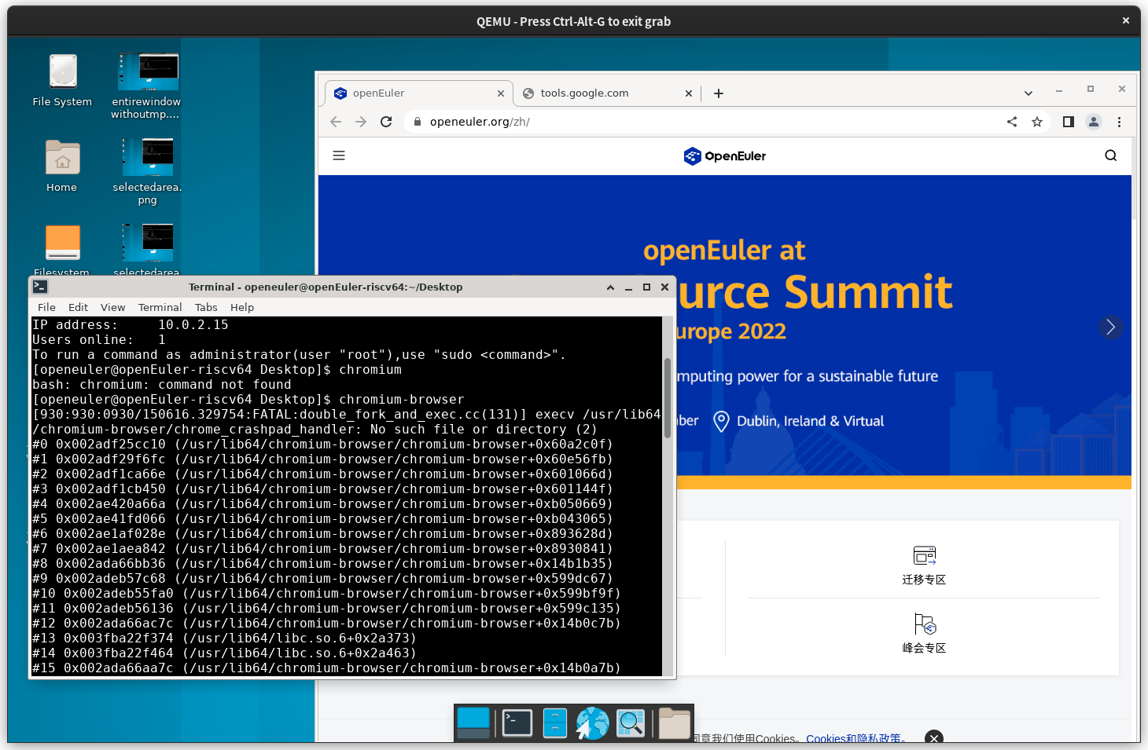
 | TC00013 |  |  | Chromium命令行启动 | 高 | 命令行启动Chromium |  |  | 1、点击桌面terminal图标 2、输入Chromium-browser后回车 |  | Chromium启动成功 | Chromium界面是否弹出 |  |  |  | Chromium启动成功 | 通过
 | TC00014 |  | 软件功能 | Chromium视频播放 | 中 | Chromium能否播放b站视频 |  |  | 1、搜索栏搜索bilibili 2、点击搜索结果进入 3、搜索risc-v 4、点击视频进行观看 |  | 能播放bilibili视频 | 视频是否能够正常播放 |  |  |  | 有画面但是没有声音 | 不通过 |  |  | 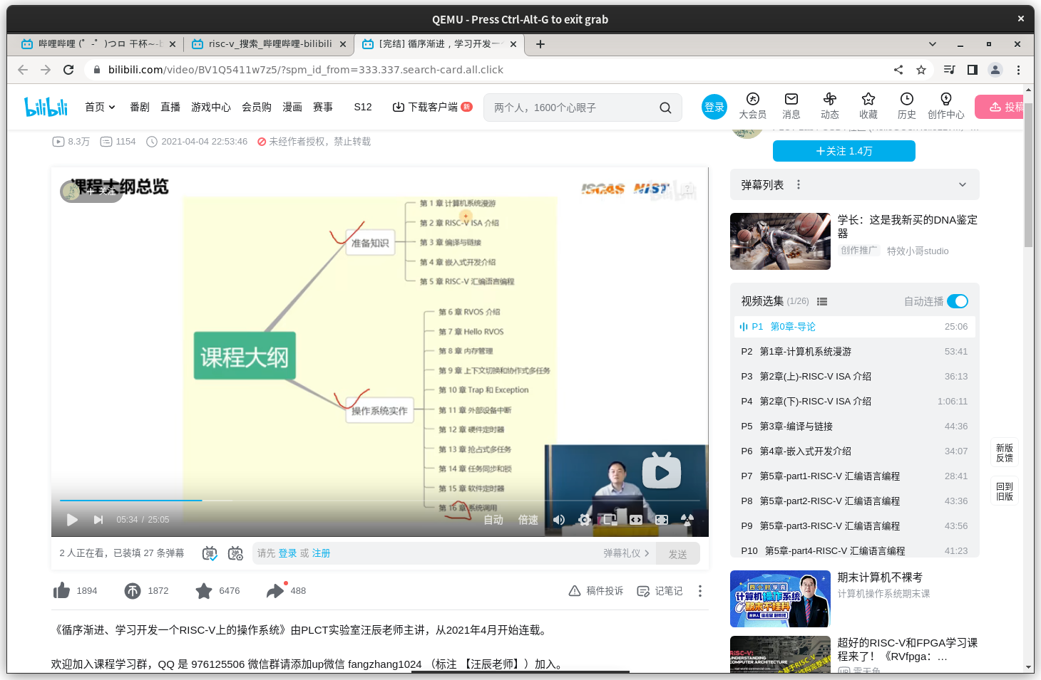
 | TC00015
 | TC00016
 | TC00017
 | TC00018
 | TC00019
 | TC00020
 | TC00021
 | TC00022
 | TC00023
 | TC00024
 | TC00025
 | TC00026
 | TC00027
 | TC00028
 | TC00029
 | TC00030
 | TC00031
 | TC00032
 | TC00033
 | TC00034
 | TC00035
 | TC00036
 | TC00037
 | TC00038
 | TC00039
 | TC00040

